Hoja1
AVALUO DE MEJORAS

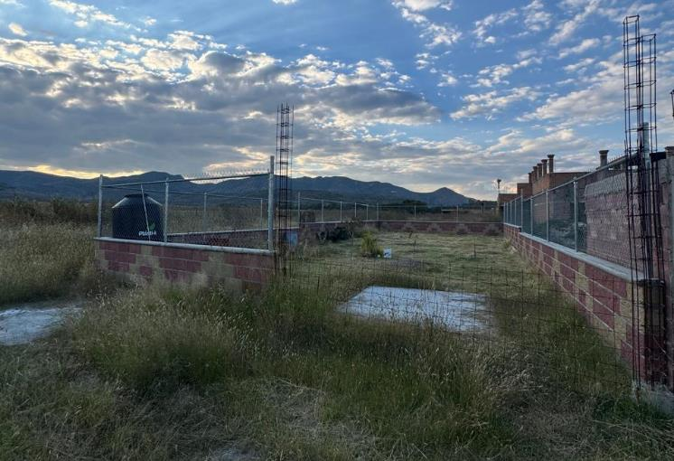

I. | INMUEBLE QUE SE AVALUA |  |  | TERRENO BARDEADO
 |  |  |  | SANTA CRUZ DE LA PRESA, VILLAS DEL ALBA, AGUASCALIENTES, AGS.

 |  |  | PROPIETARIO | ELIA LANDAVERDE CARRANZA
 |  |  | VALUADOR | ING. MARIO ALBERTO GARCIA AMEZQUITA
 |  |  | No. SOCIO COLEGIO DE VALUADORES | SAC-XXXXXXXXX
 |  |  | ESPECIALIDAD | INMUEBLES
 |  |  | FECHA DE AVALUO | 2024-10-15
 |  |  | UBICACIÓN DE AVALUO | SANTA CRUZ DE LA PRESA, VILLAS DEL ALBA C.P.20371
 |  |  |  | MUNICIPIO AGUASCALIENTES, AGUASCALIENTES
 |  |  | LOTE | L-5
 |  |  | MANZANA | M-4
 |  |  | REGIMEN DE PROPIEDAD | PRIVADA
 |  |  | OBJETO DE AVALUO | ESTIMAR VALOR COMERCIAL DE LAS MEJORAS
 |  |  | PROPOSITO DE AVALUO | CALCILO DE I.S.R.
 |  |  | CUENTA CATASTRAL | XX-XXXX-XX-XXXX-XXX-XXX
 |  |  | CUENTA PREDIAL | UXXXXXX
 |  |  | FOLIO REAL | NO EXISTE
 |  |  | ESCRITURA | 32721 (TREINTA Y DOS MIL SETECIENTOS VEINTIUNO)

$ | VALOR REFERIDO A MARZO 2023 |  |  |  |  | $261,566.29 |  | PESOS

II. | CARACTERISTICAS URBANAS

 |  | CLASIFICACION DE ZONA | RURAL
 |  | TIPOS DE CONSTRUCCION | CASAS UNIFAMILIARES
 |  | INDICES DE SATURACION | 30%
 |  | POBLACION | FLOTANTE
 |  | CONTAMINACION AMBIENTAL | BAJA
 |  | USO DE SUELO | HABITACIONAL CAMPESTRE
 |  | VÍAS DE ACCESO IMPORTANCIA | CARR AGUASCALIENTES- VILLA HIDALGO
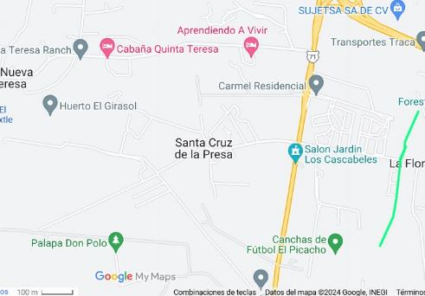
SERVICIOS
* | AGUA | * | GAS NATURAL
R | LUZ | * | TV POR CABLE
* | DRENAJE | * | INTERNET
* | TELEFONO | * | VIGILANCIA
* | PARQUES | R | ABASTO
* | ESCUELAS | * | OFICINAS
* | HOSPITAL | * | PAVIMENTOS
* | GUARNICIONES | * | BANQUETAS

III. | TERRENO

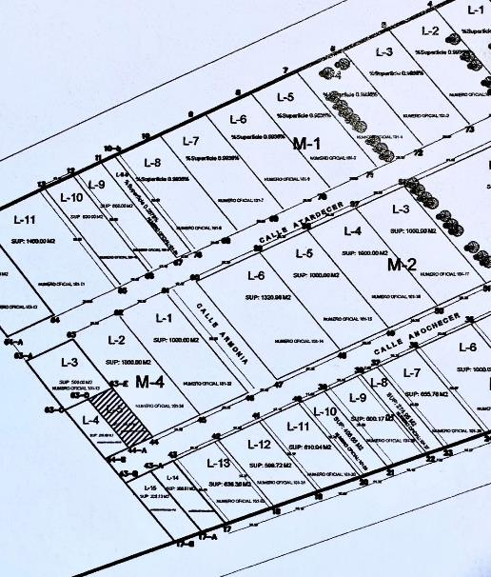
TRAMOS DE CALLES |  | NORTE: | ATARDECER
TRANSVERSALES, |  | SUR: | ANOCHECER
LIMÍTROFES Y |  | ESTE: | ARMONIA
ORIENTACION |  | OESTE: | S/N

MEDIDAS Y COLINDANCIAS
NORTE: | 10.35 m | L-9 DE M-4
SUR: | 10.35 m | SERVIDUMBRE DE PASO
ESTE: | 25 m | L-2 DE M-4
OESTE | 25 m | L-4 DE M-4

TOPOGRAFIA Y CONFIG. |  | TERRENO IRREGULAR PLANO
CARACT. PANORAMICAS |  | CALLEJON DE TERRACERIA
SERVIDUMBRE Y RESTRICC. |  | NINGUNA APARENTE

FALLAS
NO SE APRECIAN FALLAS CERCANAS SEGÚN EL SISTEMA DE
INFORMACION DE FALLAS GEOLOGICAS Y GRIETAS (Sifagg)

GEORREFERENCIA
X=770470.48 |  | Y=2418719.14
21°51´56.336"N 102°22´59.036W

IV. | DESCRIPCION GENERAL DEL INMUEBLE

SUPERFICIES
 |  |  |  |  |  |  | USO ACTUAL: | NO APLICA
 | CONSTRUCCION | NO APLICA |  |  |  |  | ESPACIOS CONSTRUIDOS: | NO APLICA
 | TIPO | NO APLICA |  |  |  |  | NUMERO DE NIVELES: | NO APLICA
 | AREAS CONSTRUIDAS | NO HAY |  |  |  |  | EDAD APROXIMADA: | NO APLICA
 |  |  |  |  |  |  | VIDA UTIL REMANENTE: | NO APLICA
 | SUP. DE TERRENO | 250 M2 |  |  |  |  | ESTADO DE CONSERVACION: | NO APLICA
 |  |  |  |  |  |  | CALIDAD DEL PROYECTO: | NO APLICA
 |  |  |  |  |  |  | UNIDADES RENTABLES: | NO APLICA

V. | CONSIDERACIONES PREVIAS AL AVALÚO

AMPLIACION DE LA DESCRIPCION DEL INMUEBLE:
TERRENO BALDIO BARDEADO EN UNA CALLE CERRADA SIN PAVIMENTOS
EL SOLICITANTE MANIFIESTA QUE ADQUIRIÓ UN TERRERRENO BALDÍO EN EL CUAL CONSTRUYÓ POR SU CUENTA
LAS BARDAS, Y CISTERNA DE 10,000 LTS, LAS CUALES TERMINÓ EN MARZO DEL 2023

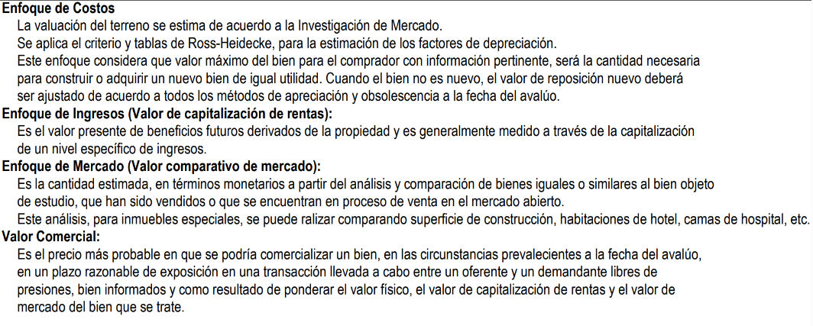

COMENTARIOS GENERALES, SUPUESTOS, EXCLUSIONES Y CONDICIONES LIMITADAS AL AVALUO
El presente análisis presupone que noexiste una restricción legal en cuanto a la posesión del bien y al
uso lícito del mismo. Los valores de la calle y de mercado se estiman con base en la homologación de los
comparables obtenidos en la investigación del mercado inmobiliario de la zona de ubicación del inmueble
y zonas de características similares. La homologación considera las condiciones del inmueble que se analiza.

FACTORES DE HOMOLOGACION EMPLEADOS
sup | Superficie construída / terreno |  |  |  | csp | Calidad de los serv. Públicos (0-10)
neg | Factor de negoaciación |  |  |  | ec | Estado de conservación
fub | Factor de ubicación dentro de la colonia |  |  |  | proy | Calidad del proyecto

Vl. | INVESTIGACIÓN DE MERCADO

TERRENOS EN VENTA
1 |  | 2 |  | 3 |  | 4

 | NO APLICA

VlI. | APLICACIÓN DEL ENFOQUE COMPARATIVO DE MERCADO

TERRENOS EN VENTA
 |  | 1 |  | 2 |  | 3 |  | 4
Vum$
sup
neg
fub
csp
top
for
tfr
fesq
FACT. DE HOMOLOGACION |  | 0.000 |  | 0.000 |  | 0.000 |  | 0.000
VALOR UNITARIO DEL |  | 0.00 |  | 0.00 |  | 0.00 |  | 0.00
TERRENO HOMOLOGADO
 |  | SUPERFICIE | 0.00 |  | PRECIO DE MERCADO PONDERADO |  |  | 0.00 | $/M2
 |  | INDIVISO | 100% |  | VALOR DEL TERRENO |  | NO APLICA

VlII. | APLICACIÓN DEL ENFOQUE DE COSTOS (VALOR FISICO O DIRECTO)

TERRENO
FRACCION |  | AREA (M2) |  | FACTOR |  | VALOR U. |  | TOTAL
UNICA |  | 250 |  | 1 |  | 0 |  | 0

 |  | VALOR DEL TERRENO |  |  |  |  |  | NO APLICA

CONSTRUCCION ORIGINAL
FRACCION |  | AREA (M2) | VALOR UNIT. | vrn | edad | ec | vut | fec | vnr

MEJORAS
FRACCION |  | AREA (M2) | VALOR UNIT. | vrn | edad | ec | vut | fec | vnr
BARDAS |  | 128.00 | $1,630.00 | $208,640.00 |  |  |  |  | $-
MALLA CICLONICA |  | 64.00 | $403.72 | $25,837.76 |  |  |  |  | $-
CISTERNA 10M3 |  | 1.00 | $43,500.00 | $43,500.00 |  |  |  |  | $-
 |  |  |  |  | VALOR DE REPOSICION NUEVO |  |  | $277,977.76

IX. | APLICACIÓN DEL ENFOQUE DE INGRESOS (VALOR DE CAPITALIZACION DE RENTAS)

 |  |  |  | RESULTADO DE LA APLICACIÓN DEL ENFOQUE DE INGRESOS | VALOR DE CAPITALIZACION |  |  | NO APLICA

X. | RESUMEN DE VALORES

 | ENFOQUE COMPARATIVO DE MERCADO (VALOR COMPARATIVO DE MERCADO) |  |  |  |  |  |  | NO APLICA
 | ENFOQUE DE COSTOS (VALOR FISICO O DIRECTO, NETO DE REPOSICION) |  |  |  |  |  |  | $277,977.76
 | ENFOQUE DE INGRESOS (VALOR DE CAPITALIZACION DE RENTAS) |  |  |  |  |  |  | NO APLICA

XI. | CONSIDERACIONES PREVIAS A LA CONCLUSION

XII. | CONCLUSION

VALORES ACTUALES
 | VALOR ACTUAL DE LAS MEJORAS |  |  |  |  |  |  | $277,977.76

VALOR REFERIDOS A MARZO DEL 2023
 | INPC SEPTIEMBRE 2024 |  | 136.08 | FACTOR | 0.94096119929
 | INPC FEBRERO 2023 |  | 128.046

 | VALOR REFERIDO DE LAS MEJORAS |  |  |  |  |  |  | $261,566.29

 | VALUADOR
 | NOMBRE:
 | N° DE REGISTRO COLEGIO DE VALUADORES DEL ESTADO DE AGS.
 | ESPECIALIDAD: INMUEBLES
 | CEDULA ESPECIALIDAD EN V
 | CEDULA MAESTRIA EN VALUACION

XIII. | CROQUIS

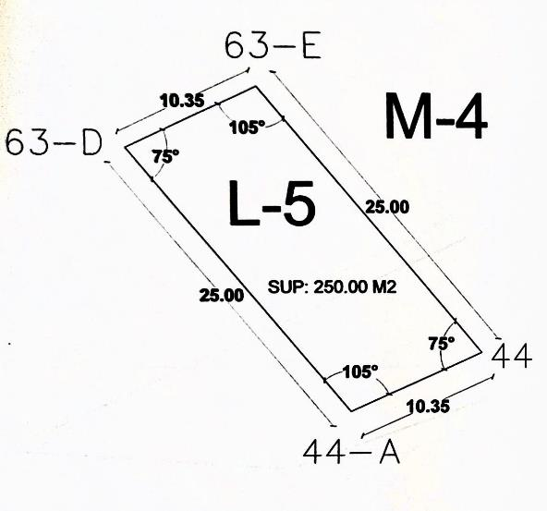

XIV. | REPORTE FOTOGRAFICO

